2
INFORME ENSAYO DE DEGRADACIÓN POR ETILENGLICOL.
 |  |  |  |  |  |  |  |  |  |  |  |  |  |  |  |  |  |  |  |  |  |  |  |  |  |  |  | FOTOGRAFÍAS
Proyecto | C2BH-L10-SCA-0+419-HR
Nº Informe | 1.914.546-E |  |  |  |  |  |  |  |  |  |  |  |  |  |  |  |  |  |  |  |  |  |  |  |  |  |  |  | MUESTRA AL DÍA 0 | MUESTRA AL DÍA 1
Orden de Trabajo | -
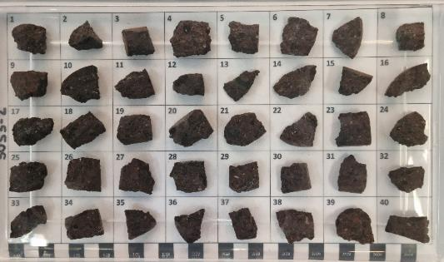
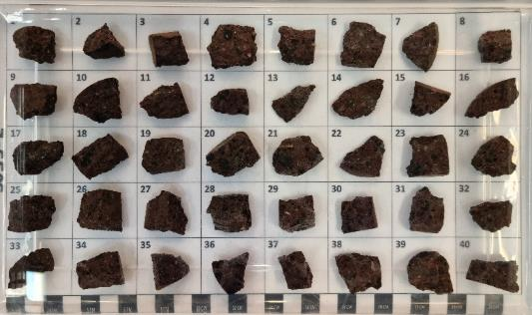
Fecha de Inicio | 27/05/2024
Fecha de Término | 26/06/2024

DESCRIPCIÓN MUESTRA
Muestra | C2BH-L10-SCA-0+419-HR (00,76-01,21)
Tipo de Roca | Toba de lapilli lítica
Fracturas / Vetillas | No presenta
Alteraciones | Zeolitización y oxidación

 | NIVEL DE DEGRADACIÓN |  |  |  |  |  |  |  |  |  |  |  |  |  |  |  |  |  |  |  |  |  |  |  | MASA SECA (gr)
NÚMERO DE SUBMUESTRA | DÍA 1 |  |  |  | DÍA 5 |  |  |  | DÍA 10 |  |  |  | DÍA 15 |  |  |  | DÍA 20 |  |  |  | DÍA 30 |  |  |  | INICIAL | FINAL | Wf/Wi %
1 | 0 |  |  |  | 0 |  |  |  | 0 |  |  |  | 0 |  |  |  | 0 |  |  |  | 1 |  |  |  | 8.00 | 7.99 | 99.9% |  | MUESTRA AL DÍA 5 | MUESTRA AL DÍA 10
2 | 0 |  |  |  | 0 |  |  |  | 1 |  |  |  | 1 |  |  |  | 1 |  |  |  | 1 |  |  |  | 4.24 | 4.23 | 99.8%
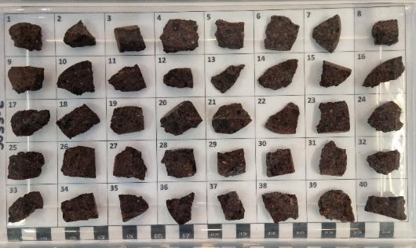
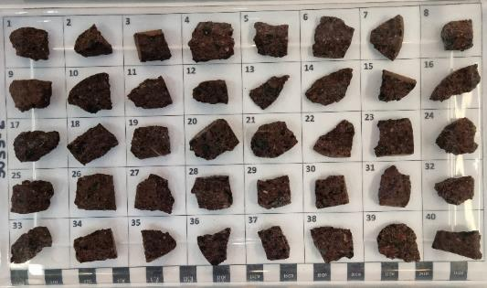
3 | 1 |  |  |  | 1 |  |  |  | 1 |  |  |  | 1 |  |  |  | 1 |  |  |  | 1 |  |  |  | 8.29 | 8.27 | 99.8%
4 | 0 |  |  |  | 0 |  |  |  | 0 |  |  |  | 0 |  |  |  | 0 |  |  |  | 0 |  |  |  | 8.04 | 8.04 | 100.0%
5 | 1 |  |  |  | 1 |  |  |  | 1 |  |  |  | 1 |  |  |  | 1 |  |  |  | 1 |  |  |  | 8.46 | 8.45 | 99.9%
6 | 0 |  |  |  | 0 |  |  |  | 0 |  |  |  | 0 |  |  |  | 0 |  |  |  | 0 |  |  |  | 8.29 | 8.29 | 100.0%
7 | 0 |  |  |  | 0 |  |  |  | 0 |  |  |  | 0 |  |  |  | 0 |  |  |  | 0 |  |  |  | 5.32 | 5.32 | 100.0%
8 | 0 |  |  |  | 0 |  |  |  | 0 |  |  |  | 0 |  |  |  | 0 |  |  |  | 0 |  |  |  | 4.94 | 4.94 | 100.0%
9 | 0 |  |  |  | 0 |  |  |  | 0 |  |  |  | 0 |  |  |  | 0 |  |  |  | 0 |  |  |  | 8.70 | 8.70 | 100.0%
10 | 0 |  |  |  | 0 |  |  |  | 0 |  |  |  | 0 |  |  |  | 0 |  |  |  | 1 |  |  |  | 12.04 | 12.01 | 99.8%
11 | 0 |  |  |  | 0 |  |  |  | 0 |  |  |  | 0 |  |  |  | 0 |  |  |  | 0 |  |  |  | 4.64 | 4.64 | 100.0%
12 | 0 |  |  |  | 0 |  |  |  | 0 |  |  |  | 0 |  |  |  | 0 |  |  |  | 1 |  |  |  | 5.00 | 4.99 | 99.8%
13 | 0 |  |  |  | 0 |  |  |  | 0 |  |  |  | 0 |  |  |  | 0 |  |  |  | 1 |  |  |  | 3.82 | 3.81 | 99.7%
14 | 0 |  |  |  | 0 |  |  |  | 0 |  |  |  | 0 |  |  |  | 0 |  |  |  | 0 |  |  |  | 5.58 | 5.58 | 100.0%
15 | 1 |  |  |  | 1 |  |  |  | 1 |  |  |  | 1 |  |  |  | 1 |  |  |  | 1 |  |  |  | 7.22 | 7.21 | 99.9% |  | MUESTRA AL DÍA 15 | MUESTRA AL DÍA 20
16 | 0 |  |  |  | 0 |  |  |  | 1 |  |  |  | 1 |  |  |  | 1 |  |  |  | 1 |  |  |  | 6.05 | 6.04 | 99.8%
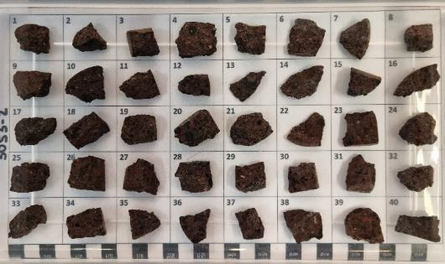
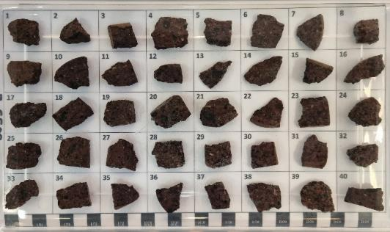
17 | 0 |  |  |  | 1 |  |  |  | 1 |  |  |  | 1 |  |  |  | 1 |  |  |  | 1 |  |  |  | 8.05 | 8.01 | 99.5%
18 | 0 |  |  |  | 0 |  |  |  | 0 |  |  |  | 1 |  |  |  | 1 |  |  |  | 1 |  |  |  | 7.13 | 7.12 | 99.9%
19 | 0 |  |  |  | 0 |  |  |  | 0 |  |  |  | 0 |  |  |  | 0 |  |  |  | 0 |  |  |  | 6.45 | 6.45 | 100.0%
20 | 0 |  |  |  | 1 |  |  |  | 1 |  |  |  | 1 |  |  |  | 1 |  |  |  | 1 |  |  |  | 11.36 | 11.35 | 99.9%
21 | 0 |  |  |  | 0 |  |  |  | 0 |  |  |  | 0 |  |  |  | 0 |  |  |  | 1 |  |  |  | 9.25 | 9.24 | 99.9%
22 | 0 |  |  |  | 0 |  |  |  | 0 |  |  |  | 0 |  |  |  | 0 |  |  |  | 0 |  |  |  | 4.63 | 4.63 | 100.0%
23 | 0 |  |  |  | 0 |  |  |  | 0 |  |  |  | 0 |  |  |  | 0 |  |  |  | 0 |  |  |  | 7.59 | 7.59 | 100.0%
24 | 1 |  |  |  | 1 |  |  |  | 1 |  |  |  | 1 |  |  |  | 1 |  |  |  | 1 |  |  |  | 7.36 | 7.35 | 99.9%
25 | 0 |  |  |  | 0 |  |  |  | 0 |  |  |  | 0 |  |  |  | 0 |  |  |  | 1 |  |  |  | 7.74 | 7.73 | 99.9%
26 | 0 |  |  |  | 0 |  |  |  | 1 |  |  |  | 1 |  |  |  | 1 |  |  |  | 1 |  |  |  | 9.11 | 9.10 | 99.9%
27 | 0 |  |  |  | 0 |  |  |  | 0 |  |  |  | 0 |  |  |  | 0 |  |  |  | 0 |  |  |  | 9.30 | 9.30 | 100.0%
28 | 0 |  |  |  | 0 |  |  |  | 1 |  |  |  | 1 |  |  |  | 1 |  |  |  | 1 |  |  |  | 7.41 | 7.39 | 99.7%
29 | 0 |  |  |  | 0 |  |  |  | 0 |  |  |  | 0 |  |  |  | 1 |  |  |  | 1 |  |  |  | 6.89 | 6.87 | 99.7% |  | MUESTRA AL DÍA 30
30 | 0 |  |  |  | 0 |  |  |  | 0 |  |  |  | 0 |  |  |  | 0 |  |  |  | 1 |  |  |  | 5.95 | 5.94 | 99.8%
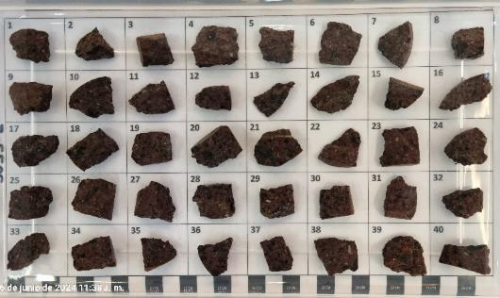
31 | 0 |  |  |  | 0 |  |  |  | 1 |  |  |  | 1 |  |  |  | 1 |  |  |  | 1 |  |  |  | 6.28 | 6.27 | 99.8%
32 | 0 |  |  |  | 0 |  |  |  | 0 |  |  |  | 0 |  |  |  | 0 |  |  |  | 0 |  |  |  | 4.29 | 4.29 | 100.0%
33 | 0 |  |  |  | 0 |  |  |  | 0 |  |  |  | 0 |  |  |  | 0 |  |  |  | 0 |  |  |  | 6.29 | 6.29 | 100.0%
34 | 1 |  |  |  | 1 |  |  |  | 1 |  |  |  | 1 |  |  |  | 1 |  |  |  | 1 |  |  |  | 9.09 | 9.07 | 99.8%
35 | 1 |  |  |  | 1 |  |  |  | 1 |  |  |  | 1 |  |  |  | 1 |  |  |  | 1 |  |  |  | 5.95 | 5.93 | 99.7%
36 | 0 |  |  |  | 0 |  |  |  | 1 |  |  |  | 1 |  |  |  | 1 |  |  |  | 1 |  |  |  | 6.32 | 6.30 | 99.7%
37 | 0 |  |  |  | 0 |  |  |  | 1 |  |  |  | 1 |  |  |  | 1 |  |  |  | 1 |  |  |  | 6.34 | 6.32 | 99.7%
38 | 0 |  |  |  | 0 |  |  |  | 0 |  |  |  | 0 |  |  |  | 0 |  |  |  | 1 |  |  |  | 7.82 | 7.80 | 99.7%
39 | 0 |  |  |  | 0 |  |  |  | 1 |  |  |  | 1 |  |  |  | 1 |  |  |  | 1 |  |  |  | 7.90 | 7.88 | 99.7%
40 | 0 |  |  |  | 0 |  |  |  | 1 |  |  |  | 1 |  |  |  | 1 |  |  |  | 1 |  |  |  | 7.30 | 7.28 | 99.7%
Nª 0/1/2/3 | 34 | 6 | 0 | 0 | 32 | 8 | 0 | 0 | 23 | 17 | 0 | 0 | 22 | 18 | 0 | 0 | 21 | 19 | 0 | 0 | 13 | 27 | 0 | 0
PROMEDIO | 0.15 |  |  |  | 0.20 |  |  |  | 0.43 |  |  |  | 0.45 |  |  |  | 0.48 |  |  |  | 0.68
GRADO | 0 |  |  |  | 0 |  |  |  | 0-1 |  |  |  | 0-1 |  |  |  | 0-1 |  |  |  | 0-1

Descripción de la Desintegración |  |  |  |  |  |  |  |  |  |  |  |  | Grado
No se observa desintegración. No hay cambio de peso en las sub-muestras |  |  |  |  |  |  |  |  |  |  |  |  | 0
Pequeños desprendimientos de material de la superficie de la sub-muestra |  |  |  |  |  |  |  |  |  |  |  |  | 1
Partición de la submuestra en dos o tres partes. No todas las sub-muestras pueden ser pesadas. |  |  |  |  |  |  |  |  |  |  |  |  | 2
Sub-muestras totalmente desintegradas. Pérdida total de la sub-muestra. No es posible pesar |  |  |  |  |  |  |  |  |  |  |  |  | 3

Referencia:
1. Degradación por Etilenglicol según procedimiento interno DGL-PT-150.

